Etiquetas
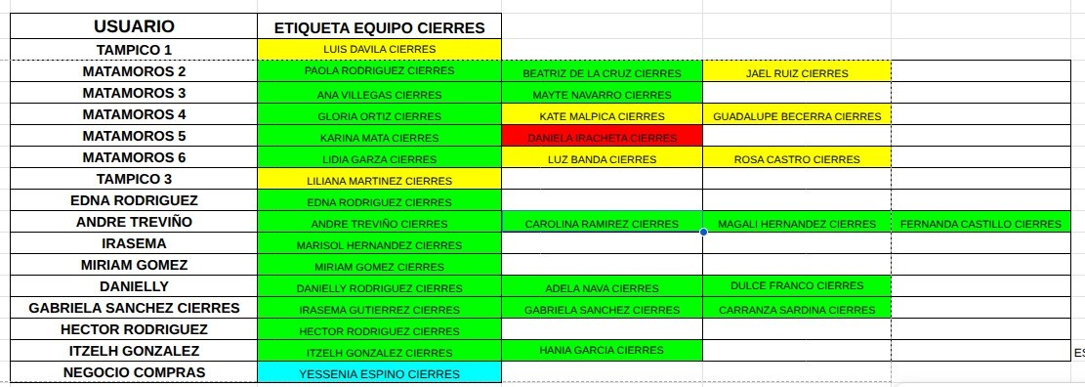
ASIGNADO A | ETIQUETA REAL EN KOMMO
ANA | ANA VILLEGAS CIERRES
ANDRE | ANDRE TREVIÑO CIERRES
CAROLINA | CAROLINA RAMIREZ CIERRES
DANIELLY | DANIELLY RODRIGUEZ CIERRES
DULCE | DULCE FRANCO CIERRES
EDNA | EDNA RODRIGUEZ CIERRES
FERNANDA | FERNANDA CASTILLO CIERRES
GABRIELA | GABRIELA SANCHEZ CIERRES
GLORIA | GRLORIA ORTIZ CIERRES
HANIA | HANIA GARCIA CIERRES
HECTOR | HECTOR RODRIGUEZ CIERRES
IRASEMA | IRASEMA GUTIERREZ CIERRES
ITZEL CARRANZA | CARRANZA SARDINA CIERRES
ITZELH | ITZELH GONZALEZ CIERRES
JORGE | JORGE
KARINA | KARINA MATA CIERRES
MAFER | MAFER
MAGALI | MAGALI HERNANDEZ CIERRES
MARISOL | MARISOL HERNANDEZ CIERRES
MIRIAM | MIRIAM GOMEZ CIERRES
PAOLA | PAOLA RODRIGUEZ CIERRES

